信用交易
融资融券市场交易数据统计(2024-12-02)

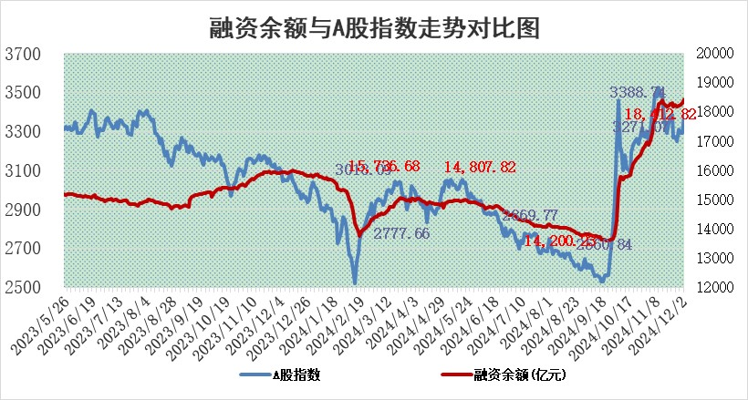
标的证券 | 融资融券余额（亿元） | 融资余额（亿元） | 融券余额（亿元） | 融资买入额（亿元） | 融资融券规模变化（亿元） | 融资余额增幅(‰) | 融券余额增幅(%)
统计数据 | 18,560.74 | 18,412.82 | 108.14 | 1,728.87 | 116.67 | 6.16 | 2.48

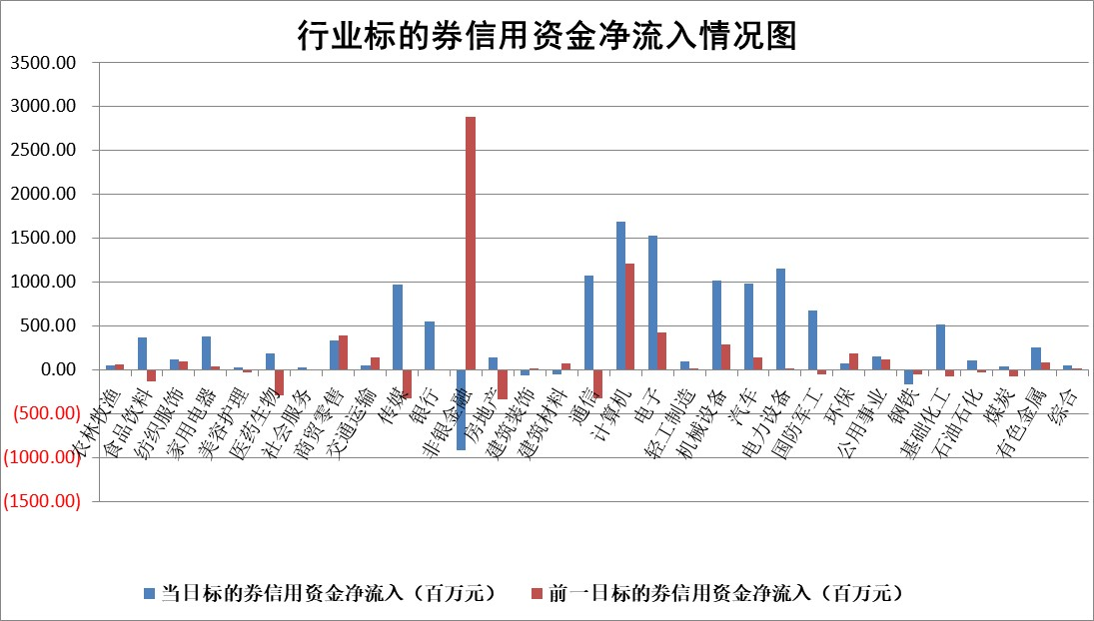

标的基金代码 | 标的基金简称 | 融资余额/市值(%) | 融资余额增幅(%) | 融资买入额/成交金额(%) | （融资余额净增额-融券余额净增额）/市值(‱) | 融券余额降幅(%) | ABS[（融资余额净增额-融券余额净增额）/市值净增额-1](%)
159902 | 华夏中小板ETF | 0.00 | 0.00 | 0.00 | 0.00 | 0.00 | 100.00
159915 | 易方达创业板ETF | 3.41 | -3.27 | 289407.79 | -11.76 | -23.76 | 121.48
159919 | 嘉实沪深300ETF | 0.69 | -0.69 | 2.64 | -0.55 | -6.67 | 100.74
159920 | 华夏恒生ETF | 31.99 | -0.16 | 24.19 | -5.16 | 0.00 | 104.22
159922 | 嘉实中证500ETF | 0.79 | 3.02 | 18.51 | 3.49 | 7.09 | 98.79
159925 | 南方沪深300ETF | 0.54 | -3.79 | 0.24 | -2.11 | -0.69 | 103.09
159928 | 消费ETF | 2.98 | 4.24 | 9.84 | 12.16 | 3.04 | 95.70
159934 | 易方达黄金ETF | 62.28 | -0.10 | 9.66 | -6.03 | 0.00 | 93.98
159939 | 全指信息技术ETF | 1.13 | 22.37 | 193.63 | 20.97 | 18.98 | 85.05
159940 | 全指金融地产ETF | 0.36 | -3.36 | 0.00 | -1.25 | 0.00 | 104.84
159995 | 半导体芯片ETF | 2.72 | 1.84 | 552.19 | 4.83 | -1.00 | 95.00
159997 | 天弘中证电子ETF | 2.16 | -2.61 | 3.03 | -5.79 | -0.72 | 107.26
159998 | 天弘中证计算机主题ETF | 0.72 | -1.47 | 0.21 | -1.17 | -0.43 | 100.72
510050 | 华夏上证50ETF | 3.30 | -4.14 | 371.60 | -13.73 | 18.91 | 118.53
510180 | 华安上证180ETF | 0.56 | 2.18 | 21.81 | 1.23 | 5.63 | 98.17
510880 | 华泰柏瑞红利ETF | 1.03 | -3.31 | 2.28 | -3.56 | -1.50 | 76.75
510900 | 易方达恒生H股ETF | 38.95 | -0.62 | 4.12 | -24.46 | 0.00 | 114.58
511010 | 5年期国债ETF | 3.14 | 2.18 | 0.08 | 6.69 | 0.00 | 69.31
511380 | 可转债及可交换债券ETF | 1.58 | -0.48 | 8.90 | -0.77 | 0.00 | 101.38
512000 | 全指证券ETF | 6.83 | -0.79 | 23.66 | -5.85 | -2.45 | 105.33
512010 | 沪深300医药卫生ETF | 7.18 | -0.12 | 59.24 | -1.00 | -0.85 | 100.88
512070 | 沪深300非银ETF | 2.84 | 18.17 | 1591.26 | 43.66 | -1.20 | 83.88
512400 | 南方中证申万有色金属ETF | 3.11 | -1.72 | 0.90 | -5.91 | -3.32 | 109.87
512580 | 广发中证环保产业ETF | 0.74 | 2.12 | 0.15 | 1.53 | 0.00 | 97.09
512660 | 国泰中证军工ETF | 3.55 | -0.80 | 20.13 | -2.61 | 3.56 | 103.21
512800 | 华宝中证银行ETF | 8.31 | -0.61 | 1.45 | -1.09 | 18.20 | 102.58
512980 | 广发中证传媒ETF | 1.36 | 3.24 | 644.64 | 4.47 | 1.44 | 98.49
515030 | 华夏中证新能源汽车ETF | 2.48 | -2.21 | 4.69 | -6.47 | -4.73 | 105.89
515050 | 华夏中证5G通信主题ETF | 1.12 | -0.99 | 11.85 | -1.78 | -17.11 | 100.76
515070 | 华夏中证人工智能ETF | 2.66 | 0.42 | 22.15 | 1.11 | 0.00 | 99.26
标的股票比较指标 |  | 融资余额/流通A股市值(%) | 融资余额增幅(%) | 融资买入额/成交金额(%) | （融资余额净增额-融券余额净增额）/流通A股市值(‱) | 融券余额降幅(%) | ABS[（融资余额净增额-融券余额净增额）/流通A股市值净增额-1](%)
前十名标的个股 |  | 威创股份 | 晶品特装 | 航宇科技 | 品高股份 | 全柴动力 | 儒竞科技
 |  | 海印股份 | 兆日科技 | 大亚圣象 | 兆日科技 | 光大同创 | 雅克科技
 |  | 广汇汽车 | 天元宠物 | 京新药业 | 广安爱众 | 光电股份 | 挖金客
 |  | 首航高科 | 联瑞新材 | 奥精医疗 | 戎美股份 | 美格智能 | 热景生物
 |  | 超华科技 | 皇马科技 | 德马科技 | 报喜鸟 | 中光学 | 新强联
 |  | 联络互动 | 报喜鸟 | 瑞华泰 | 威士顿 | 浙江荣泰 | 中瓷电子
 |  | 爱康科技 | 兆威机电 | 唯科科技 | 国光电器 | 万辰集团 | 思林杰
 |  | 长江健康 | 伟星股份 | 品高股份 | 均普智能 | 硕贝德 | 品渥食品
 |  | 富通信息 | 广安爱众 | 碧兴物联 | 威尔高 | 中科金财 | 智迪科技
 |  | 洪涛股份 | 来伊份 | 迪威尔 | 光庭信息 | 上海雅仕 | 铜牛信息
后十名标的个股 |  | 世纪华通 | 华明装备 | 邦彦技术 | 联域股份 | 三维通信 | 国泰环保
 |  | 观典防务 | 仁信新材 | 山东矿机 | 亨迪药业 | 煌上煌 | 盟升电子
 |  | 卓朗科技 | 仁度生物 | 国风新材 | 红星发展 | 复旦复华 | 航天南湖
 |  | 凯撒文化 | 杭州柯林 | 川能动力 | 拓尔思 | 广西广电 | 迪阿股份
 |  | 惠程科技 | 海正生材 | 友阿股份 | 汇金科技 | 摩恩电气 | 柳药集团
 |  | 盛屯矿业 | 思林杰 | 汇顶科技 | 思林杰 | 北辰实业 | 本立科技
 |  | 江苏舜天 | 拓尔思 | 永安行 | 有研新材 | 京粮控股 | 舍得酒业
 |  | 广电网络 | 红星发展 | 世纪华通 | 东星医疗 | 富奥股份 | 仕净科技
 |  | 东旭光电 | 智翔金泰 | 观典防务 | 粤万年青 | 世联行 | 嘉化能源
 |  | 东旭蓝天 | 汇金科技 | 卓朗科技 | 恒帅股份 | 大连重工 | 华特达因
说明：1.以上普通交易数据和信用交易数据皆以交易日收盘后数据为基准；2.上述标的证券总数据只计算标的证券市场总数据，不包括从标的证券中调出去标的证券数据，所以与交易所公布的总值略有不同； 3.上述行业采用申万一级行业分类；4.以上标的基金和标的个股中比较的6个指标值中：前5个（从左至右）为正向指标，值越大排名越靠前；第6个为逆向指标，值越小，排名越靠前；5.第6个指标中ABS[]表示求绝对值，其主要用于考量信用资金相对净流入对股价相对净变化的贡献程度；6.数据来源：wind，交易所。

 |  |  |  | 证券代码 | 新增融资余额 | 融资买入额 | 融资买入增幅前10
 |  | 1 | 西部建设 | 002302 | 80643953 | 177472374 | 41%
 |  | 2 | 天键股份 | 301383 | 27855096 | 56831811 | 39%
 |  | 3 | 井松智能 | 688251 | 7040854 | 13763946 | 27%
 |  | 4 | 国电电力 | 600795 | 116116226 | 151740647 | 23%
 |  | 5 | 华立科技 | 301011 | 9342856 | 31199107 | 23%
 |  | 6 | 捷邦科技 | 301326 | 9066090 | 22350547 | 22%
 |  | 7 | 海利尔 | 603639 | 19864834 | 35520613 | 20%
 |  | 8 | 华研精机 | 301138 | 7597460 | 13339451 | 16%
 |  | 9 | 鹏辉能源 | 300438 | 83773067 | 304558811 | 16%
 |  | 10 | 建科股份 | 301115 | 7106455 | 29879412 | 15%

